Hoja1
DESCUENTO DE OFTALMOLOGIA

NOMBRE | EMPRESA | MONTO | TIEMPO MESES | SEPTIEMBRE | OCTUBRE | NOVIEMBRE | DICIEMBRE | ENERO | FEBRERO | TOTAL | DIFERENCIA
LESLY REYES | UNHESA | Q1,400.00 | 3 | Q280.00 | Q560.00 | Q560.00 |  |  |  | Q1,400.00 | 0
OLGA BOCHE | UNHESA | Q1,500.00 | 6 | Q250.00 | Q250.00 | Q250.00 | Q250.00 | Q250.00 | Q250.00 | Q1,500.00 | 0
MARCIAL RAMOS | PROQUIMA | Q895.00 | 3 | Q179.00 | Q358.00 | Q324.11 |  |  |  | Q861.11 | 33.89
GERARDO ESTRADA | UNHESA | Q1,700.00 | 1 | Q1,700.00 |  |  |  |  |  | Q1,700.00 | 0
ROLANDO AMBROCIO | UNHESA | Q1,135.00 | 3 | Q227.00 | Q454.00 | Q454.00 |  |  |  | Q1,135.00 | 0
MARIA NURY RAMIREZ | PROQUIMA | Q1,550.00 | 3 | Q310.00 | Q620.00 |  |  |  |  | Q930.00 | 620 | SE DESCONTO EN LIQ EL PENDIENTE
KEWIN HERNANDEZ | PROQUIMA | Q1,300.00 | 3 | Q260.00 | Q520.00 | Q520.00 |  |  |  | Q1,300.00 | 0
FREDY GUZMAN | UNHESA | Q1,350.00 | 3 | Q270.00 | Q540.00 | Q540.00 |  |  |  | Q1,350.00 | 0
ANGELICA LOPEZ | PROQUIMA | Q1,100.00 | 4 | Q183.34 | Q366.66 | Q366.66 | Q183.34 |  |  | Q1,100.00 | 0
ALEJANDRA PEREZ | PROQUIMA | Q1,300.00 | 3 | Q260.00 | Q520.00 | Q520.00 |  |  |  | Q1,300.00 | 0
ANGEL SOLIS | UNHESA | Q1,100.00 | 3 | Q220.00 | Q440.00 | Q440.00 |  |  |  | Q1,100.00 | 0
RUTH ESPAÑA | UNHESA | Q1,300.00 | 3 desc solo en quincena |  | Q520.00 | Q520.00 | Q260.00 |  |  | Q1,300.00 | 0
EDGAR GUZMAN | PROQUIMA | Q750.00 | 6 | Q125.00 | Q125.00 | Q125.00 | Q125.00 | Q125.00 | Q125.00 | Q750.00 | 0
FRANCISCO ZAPATA | PROQUIMA | Q1,250.00 | 3 | Q250.00 | Q500.00 | Q500.00 |  |  |  | Q1,250.00 | 0

 |  |  | TOTAL MENSUAL | Q4,514.34 | Q5,773.66 | Q5,119.77 | Q818.34 | Q375.00 | Q375.00

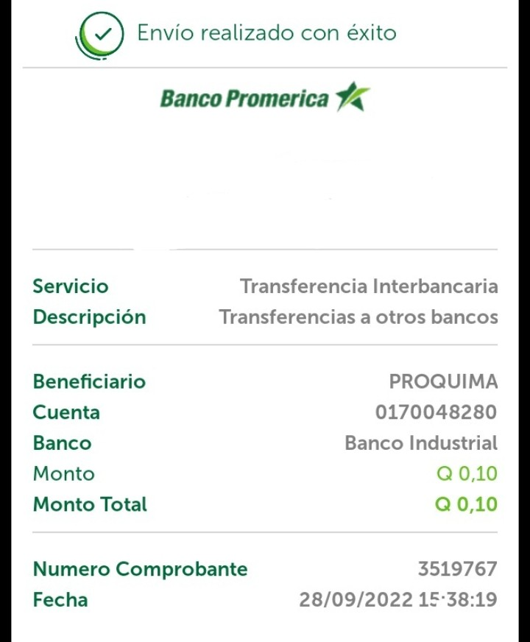

OTROS DESCUENTOS
 |  |  | Observaciones

Alvarez Fajardo Erick Geovanni | Q57.17 |  | Descuento de IGSS no aplicado en agosto/ si fue pagado en la planilla de igss

Descuento BANTRAB

Marvin YAT | Q531.11 |  | Descuento aplicado en agosot y septiembre que estaban pendientes de descontar por
 |  |  | suspension de IGSS en Julio
monto a descontar mensual | 2124.64
monto que se desconto en Julio | 1062.32
Monto pendiente de Dto | 1062.32

Descuento de agosto | 531.11
descuento de Septiembre | 531.11
total | 1062.22

Diferencia | 0.10 |  | Depositado a la cuenta de proquima adjunto envio foto del deposito
 |  |  | con esto el valor por reintegrar queda a 0

